Unit_1
CONTAINER LOADING LIST / CLP

■ SHIPMENT SUMMARY (TOTAL)
Ref No. | 123AAA456789_TYO-SHA |  | Shipper | ABC Shipper_CCC Consignee
Total Qty | 15.0 pcs | Total Weight | 2,800.0 kg | Total M3 | 20.01 m3
Shipment Remarks | 入庫番号 OH:12346666 (20**/06/08) 自動車部品、樹脂部品。
■ CONTAINER INFO (UNIT No.1)

sub Ref | C-001 | Size | 20F | Date | 2026/06/06
Unit Qty | 15 pcs | Unit Weight | 2,800.0 kg | Unit M3 | 20.01 m3 | 2軸
Unit Remarks | 作業時間 10:00 場所3番ドック 11番ラッシングベルトを使う（下駄の向き注意） 15番の後ろにエアバッグ

■ 3D LOADING MAP (パッキング 3D俯瞰図)
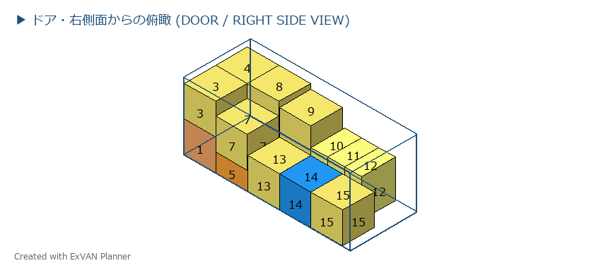

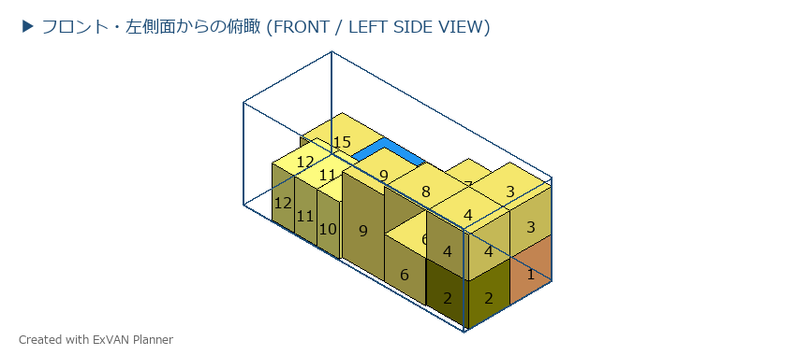

■ LOADING LIST
No. | Case No. | Dimensions (LWH) | Weight | Address | Remark | Check
1 | G2604170013/2 | 1120x1120x1100 | 330.0 | 1 下左 |  | [ 正常 ・ 汚 ・ 破 ]
2 | G2605220013/6 | 1120x1120x1100 | 268.0 | 1 下左 |  | [ 正常 ・ 汚 ・ 破 ]
3 | G2605220046/2 | 1120x1120x1100 | 180.0 | 1 下左 |  | [ 正常 ・ 汚 ・ 破 ]
4 | G2606190013/1 | 1120x1120x1100 | 168.0 | 1 下左 |  | [ 正常 ・ 汚 ・ 破 ]
5 | G2605220047/1 | 1140x1140x640 | 470.0 | 2 下左 |  | [ 正常 ・ 汚 ・ 破 ]
6 | G2606190013/2 | 1120x1120x1100 | 168.0 | 2 下左 |  | [ 正常 ・ 汚 ・ 破 ]
7 | G2605220013/1 | 1120x1120x1100 | 168.0 | 2 下左 |  | [ 正常 ・ 汚 ・ 破 ]
8 | G2605220013/2 | 1120x1120x1100 | 168.0 | 2 下左 |  | [ 正常 ・ 汚 ・ 破 ]
9 | G2605220013/3 | 1120x1120x2000 | 168.0 | 3 下左 |  | [ 正常 ・ 汚 ・ 破 ]
10 | G2605220044/2 | 1200x600x1330 | 116.0 | 4 下左 |  | [ 正常 ・ 汚 ・ 破 ]
11 | G2605220044/1 | 1200x600x1330 | 116.0 | 4 下左 |  | [ 正常 ・ 汚 ・ 破 ]
12 | G2605220044/3 | 1200x600x1330 | 116.0 | 5 下左 |  | [ 正常 ・ 汚 ・ 破 ]
13 | G2605220013/4 | 1120x1120x1100 | 168.0 | 3 下左 |  | [ 正常 ・ 汚 ・ 破 ]
14 | G2605220046/1 | 1120x1120x1100 | 36.0 | 4 下左 |  | [ 正常 ・ 汚 ・ 破 ]
15 | G2605220013/5 | 1120x1120x1100 | 160.0 | 5 下左 |  | [ 正常 ・ 汚 ・ 破 ]

Unit_⚠️
CONTAINER LOADING LIST / CLP

■ SHIPMENT SUMMARY (TOTAL)
Ref No. | 123AAA456789_TYO-SHA |  | Shipper | ABC Shipper_CCC Consignee
Total Qty | 15.0 pcs | Total Weight | 2,800.0 kg | Total M3 | 20.01 m3
Shipment Remarks | 入庫番号 OH:12346666 (20**/06/08) 自動車部品、樹脂部品。
■ CONTAINER INFO (UNIT No.⚠️)

sub Ref | - | Size | --- | Date | -
Unit Qty | 0 pcs | Unit Weight | 0.0 kg | Unit M3 | 0.00 m3
Unit Remarks | -

■ 3D LOADING MAP (パッキング 3D俯瞰図)
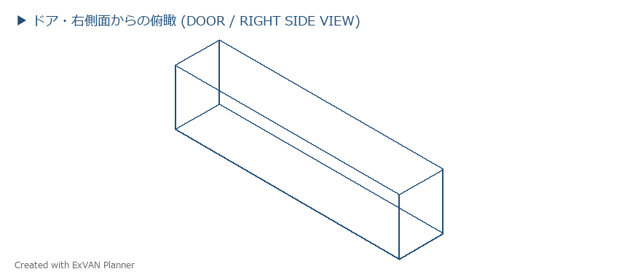

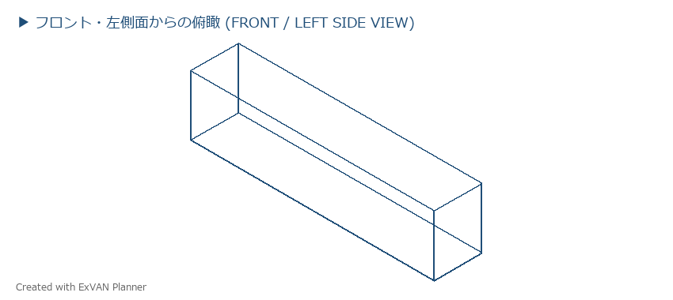

■ LOADING LIST
No. | Case No. | Dimensions (LWH) | Weight | Address | Remark | Check

